Tổng hợp
システム名 |  |  |  | システム種別 |  |  | 作成者 | 作成日 | 更新者 | 更新日 | 版数
現金専用簡易セルフPOS |  |  |  | LUVINAコントローラー |  |  | Thanh Nguyên | 2023-10-10 | Thanh Nguyên | 2023-10-10 | 0.2

機能カテゴリ |  |  | API |  | 項目 | 基本設計書 | Tổng hợp

 | Báo cáo điều tra
 | Nội dung báo cáo:
 | 1. Định nghĩa yêu cầu:
 |  | Bối cảnh: Kiyohara nghĩ rằng khi release chức năng nạp point cho cty Maruestu sẽ phát sinh nhiều lỗi.
 |  | Lỗi đó có thể do phía API.
 |  | Để xác định được nguyên nhân, thời điểm phát sinh lỗi, bác Kiyoahara request team ghi log ở android app khi request API tới server
 |  | Log này sẽ đặt ở Luvina controler. Cách ghi log chỉ làm đơn giản là log lại nội dung request gửi đi và response nhận về.
 |  | Khi có log lỗi, server sẽ thực hiện gửi mail đính kèm file log vào 1 địa chỉ mail mặc định.
 |  | Deadline mong muốn: trước khi chức năng 4_0 đc release

 |  | Sau khi trao đổi lần 1, Mr. K mong muốn mỗi khi có lỗi sẽ gửi lên server, server gửi về mail, tương tự như chức năng attendance device
 |  | Dưới đây là ảnh file log trong hệ thống hiện tại của khách hàng
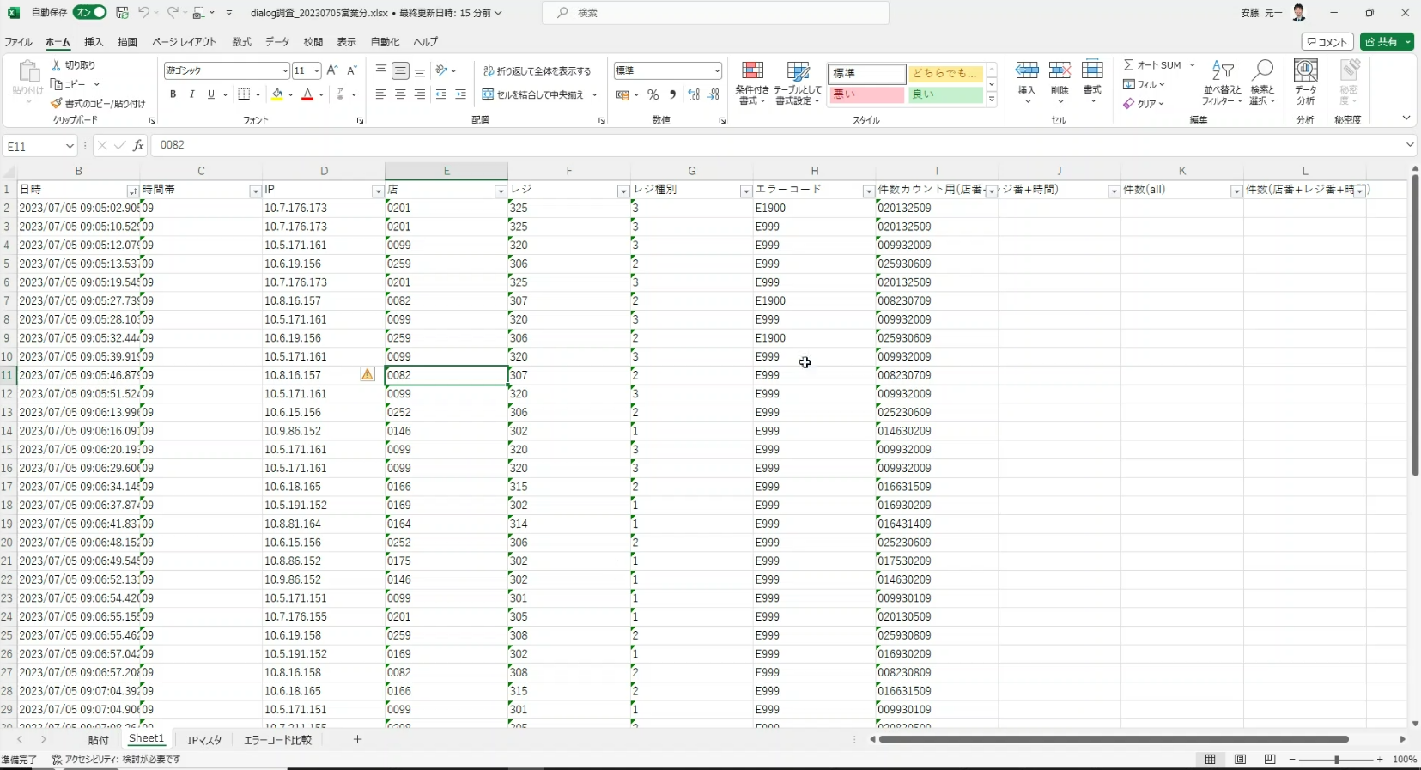

 | 2. Kết quả điều tra lần 1
 |  | 2.1 Phía app POS-Android
 |  | - Nội dung log: Nội dung request gửi đi và response nhận về của flow 4_0 của công ty Maruetsu
 |  | - Phương thức ghi log:
 |  | Ghi ra file, mỗi giao dịch nạp point 1 file
 |  | Nếu là flow nạp point, thì tạo 1 folder để chứa file log giao dịch. Trong folder chỉ tồn tại duy nhất 1 file, trước khi tạo mới file log thì remove file log cũ.
 |  | Tên file log: yyyymmddHHMMss-IMoneyCharging-CompanyCode-StoreCode-InstoreCode.text
 |  | - Thời điểm gửi file lên server: Khi xảy ra lỗi API trong flow nạp point thì gửi file lên, gửi thành công thì xóa file log.

 |  | 2.2 Phía server
 |  | Khi có request gửi file log lên server, server thực hiện lưu file log, đồng thời gửi file log đến địa chỉ email mặc định.
 |  | Phía server cần chuẩn bị 1 API để app gửi log. Tham khảo sheet API L001

 | 3. Kết quả điều tra lần 2
 | 3.1 Thời điểm gửi log
 |  | Sau khi trao đổi lần 1, Mr.K đang mong muốn mỗi khi call API đều thực hiện gửi log lên server, việc phát hiện API lỗi thì là real time.
 |  | Team đồng ý với phương án này. Khi call API có response thì thực hiện gửi log lên server
 |  | Ngoài ra, ticket này còn xử lý thêm, nếu Log của API C002, M102, M103 thì thực hiện lưu vào bảng doanh thu để phục vụ cho flow 2_5 (#11317)

 | 3.2 Nội dung log gửi lên server
 |  | URL, header
 |  | Request, response của API

 | 3.3 Format request API
 |  | Date time: yyyymmdd hhMMsss
 |  | IP address
 |  | Url
 |  | Headers
 |  | Request
 |  | Response code
 |  | Reponse

 | 3.4 Gửi mail báo lỗi
 |  | TH các API có mã lỗi khác 200 thì thực hiện gửi mail thông báo về địa chỉ mail thiết định trong code trước đó.
 |  | (Trừ TH thực hiện API B004 và B014 ở flow check connection lấy thiết định theo máy hoặc lấy thiết định theo cửa hàng. Chỉ gửi mail lỗi khi không có
 |  | thiết định của công ty)

 |  | Tiêu đề: Error call API: $url_api
 |  | Nội dung gửi mail lỗi có format như sau:
 |  | Company Code: 200
 |  | Company Name: MARUETSU
 |  | Store Code: 02701
 |  | Instore Code: 6205
 |  | IP Address: 10.0.1.239

 |  | Request Url: https://t3.usmh-fjservice.com/pos/v1/employee/call/alert
 |  | Request Content: Request{method=POST, url=https://t3.usmh-fjservice.com/pos/v1/employee/call/alert, headers=[Content-Type:application/json, Authorization:Bearer
 |  | eyJhbGciOiJIUzI1NiIsInR5cCI6IkpXVCJ9.eyJzdWIiOiJBdXRoIiwianRpIjoiYmZhMjBiY2ItNDQxMy00ZjUwLWFkOWEtYmRkYjIxMWNjNGU1Iiwic2lkIjoie1wiY29tcGFueV9jb2RlXCI6XCIyMDBcIixcI
 |  | nN0b3JlX2NvZGVcIjpcIjAyNzAxXCIsXCJpbnN0b3JlX2NvZGVcIjpcIjYyMDVcIixcIm9zX3R5cGVcIjpcImFuZHJvaWRcIixcIm9zX3ZlcnNpb25cIjpcIjEwXCIsXCJhcHBfdmVyc2lvblwiOlwiMjMwODEwL
 |  | TAxXCJ9IiwibmJmIjoxNjkxNzM0NTgzLCJleHAiOjIxNDU4ODQ0MDAsImlzcyI6IlBvcyIsImF1ZCI6IkJyYWluZm9yY2UuVXNlciJ9.WLlfDa8mD-lVimLpNcYN806dYlf3qTtYwqUXnd0xFaM],
 |  | tags={class retrofit2.Invocation=com.pos.data.apis.SalesService.getSupportRequest() [RequestSupport(employeeCode=null, posCode=null, alert=false, message=null)]}}

 |  | Response Code: 404
 |  | Response Content:

